PIRAMIDE LIDERAZGO INNOVADOR
CANVAS DE LA PIRAMIDE DEL LIDERAZGO INNOVADOR

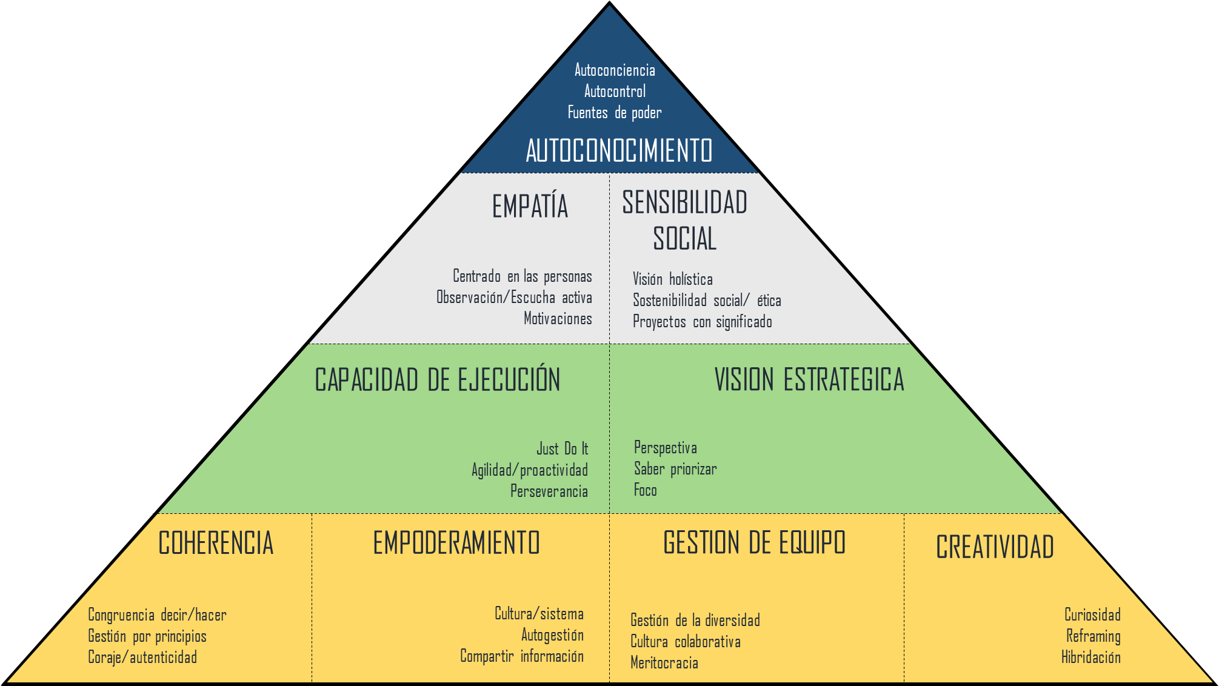

INICIO

Graficos
 | CRITERIOS COMPETENCIALES DEL LIDERAZGO INNOVADOR
AUTOCONOCIMIENTO | 4.39
EMPATÍA | 3.61
SENSIBILIDAD SOCIAL | 3.83
VISION ESTRATEGICA | 2.17
CAPACIDAD DE EJECUCIÓN | 3.61
GESTION DE EQUIPO | 4.33
EMPODERAMIENTO | 4.00
COHERENCIA | 3.67
CREATIVIDAD | 4.83
 | COMPETENCIAS PARA UN LIDERAZGO INNOVADOR
Autoconciencia | 4.33
Autocontrol | 5.33
Fuentes de poder | 3.50
Centrado en las personas | 4.33
Escucha activa | 4.50
Motivaciones | 2.00
Visión holística | 3.00
Sostenibilidad ética social | 4.50
Proyectos con significado | 4.00
Perspectiva | 2.00
Saber priorizar | 1.50
Foco | 3.00
Just Do It | 4.00
Agilidad/proactividad | 4.33
Perseverancia | 2.50
Gestión de la diversidad | 5.50
Cultura colaborativa | 4.00
Meritocracia | 3.50
Cultura/sistema | 3.50
Autogestión | 5.00
Compartir información | 3.50
Congruencia decir/hacer | 4.50
Gestión por principios | 3.50
Coraje/autenticidad | 3.00
Curiosidad | 2.33
Reframing | 5.67
Hibridación | 6.50

